CN
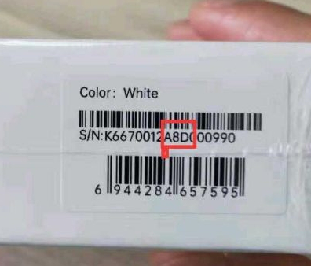
SN编码规则
SN（17位）：厂家代码（1位） + 裸机物料代码（7位） + 生产批次（3位） + 流水号（6位）
代码 | 0 | 1 | 2 | 3 | 4 | 5 | 6 | 7 | 8 | 9 | A | B
年份 | 2010 | 2011 | 2012 | 2013 | 2014 | 2015 | 2016 | 2017 | 2018 | 2019 | 2020 | 2021

代码 | 1 | 2 | 3 | 4 | 5 | 6 | 7 | 8 | 9 | A | B | C
月份 | 1 | 2 | 3 | 4 | 5 | 6 | 7 | 8 | 9 | 10 | 11 | 12

代码 | 1 | 2 | 3 | 4 | 5 | 6 | 7 | 8 | 9 | A | B | C
日期 | 1 | 2 | 3 | 4 | 5 | 6 | 7 | 8 | 9 | 10 | 11 | 12
代码 | D | E | F | G | H | J | K | L | M | N | P | Q
日期 | 13 | 14 | 15 | 16 | 17 | 18 | 19 | 20 | 21 | 22 | 23 | 24
代码 | R | S | T | U | V | W | X
日期 | 25 | 26 | 27 | 28 | 29 | 30 | 31 |  |  |  |  |  | A8D=2020/8/13

